主人公
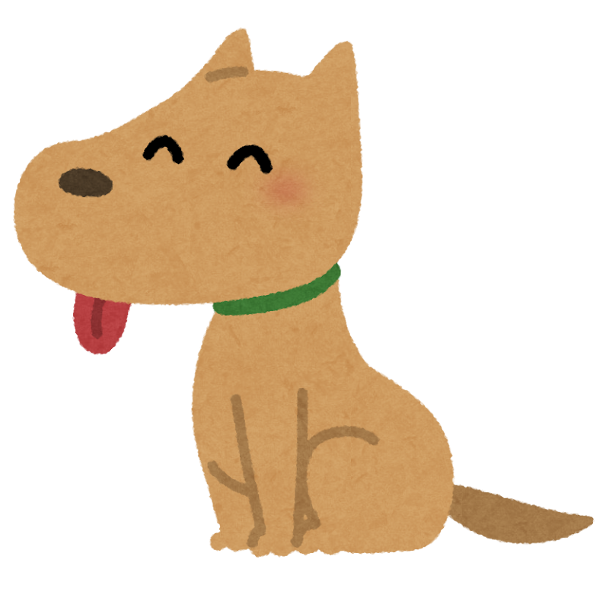
主人公 | 特徴
 | ・主人公は犬

 | ・兵器（兵器を口にくわえて）と、ジェットパック、宇宙服を装着している

 | ・ジェットパックで空中にいける

 | ・視点は犬の後ろサードパーソン
 | ステータス
 | ・体力は１００にし、敵によって受けるダメージが変わる
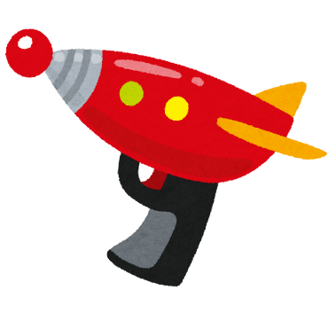
 | ・攻撃力は雑魚敵を2～３回攻撃したら倒せるくらい

操作方法
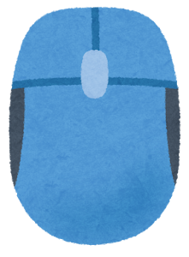
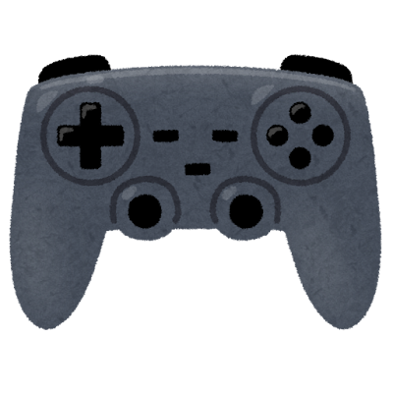
操作方法 | コントローラーの場合
 | ・左スティックで移動

 | ・右スティックでカメラ操作

 | ・右のトリガーで攻撃

 | ・左のトリガーで標準

 | ・スタートボタンでポーズ画面

 | ・Yでリロード、剣の場合はガード

 | ・Bでジャンプ

 | キーボードの場合
 | ・WASDで移動
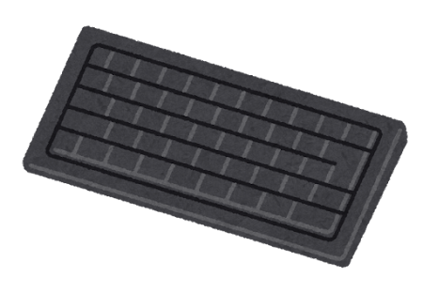
 | ・マウスでカメラ操作

 | ・左クリック長押しで標準

 | ・右クリックで攻撃

 | ・Qでポーズ画面

 | ・Rでリロード、剣の場合はガード

 | ・スペースでジャンプ

敵
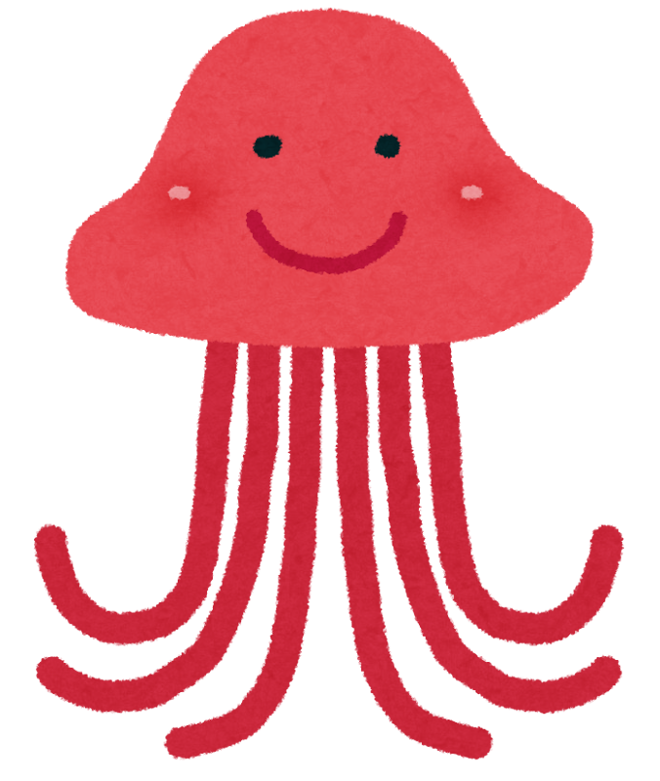
敵
 | ・HPは主人公の攻撃を2～３回で倒れる程度

 | ・攻撃は遠距離攻撃（弾はある程度追尾）

 | ・地上にいる敵もいれば、空中にいる敵もいる

 | ・攻撃力は５～１０回主人公に当てれば倒れる程度

ボス
・ステージによって変わる

・HPは20～３０回主人公の攻撃を当てると倒れるくらい

・遠距離攻撃と突進攻撃をする

・攻撃力は２５の予定（4回食らえば主人公が倒れる）

UI
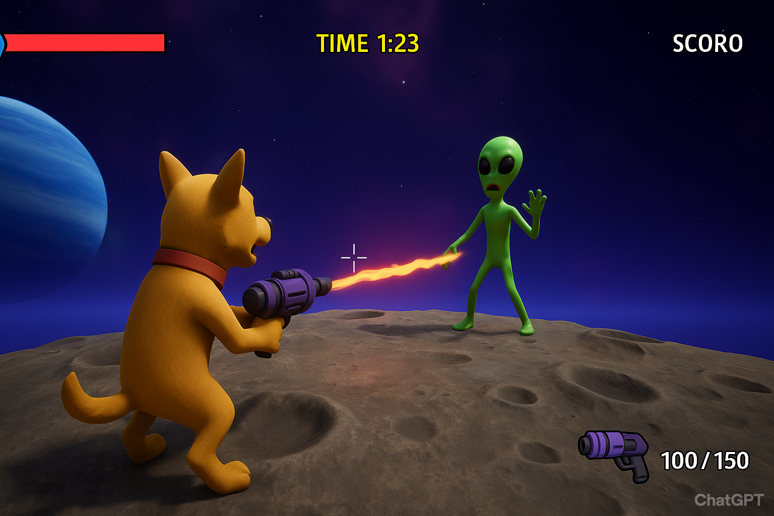
UI

